会社新規アカウント作成メール送信
会社新規アカウント作成メール送信

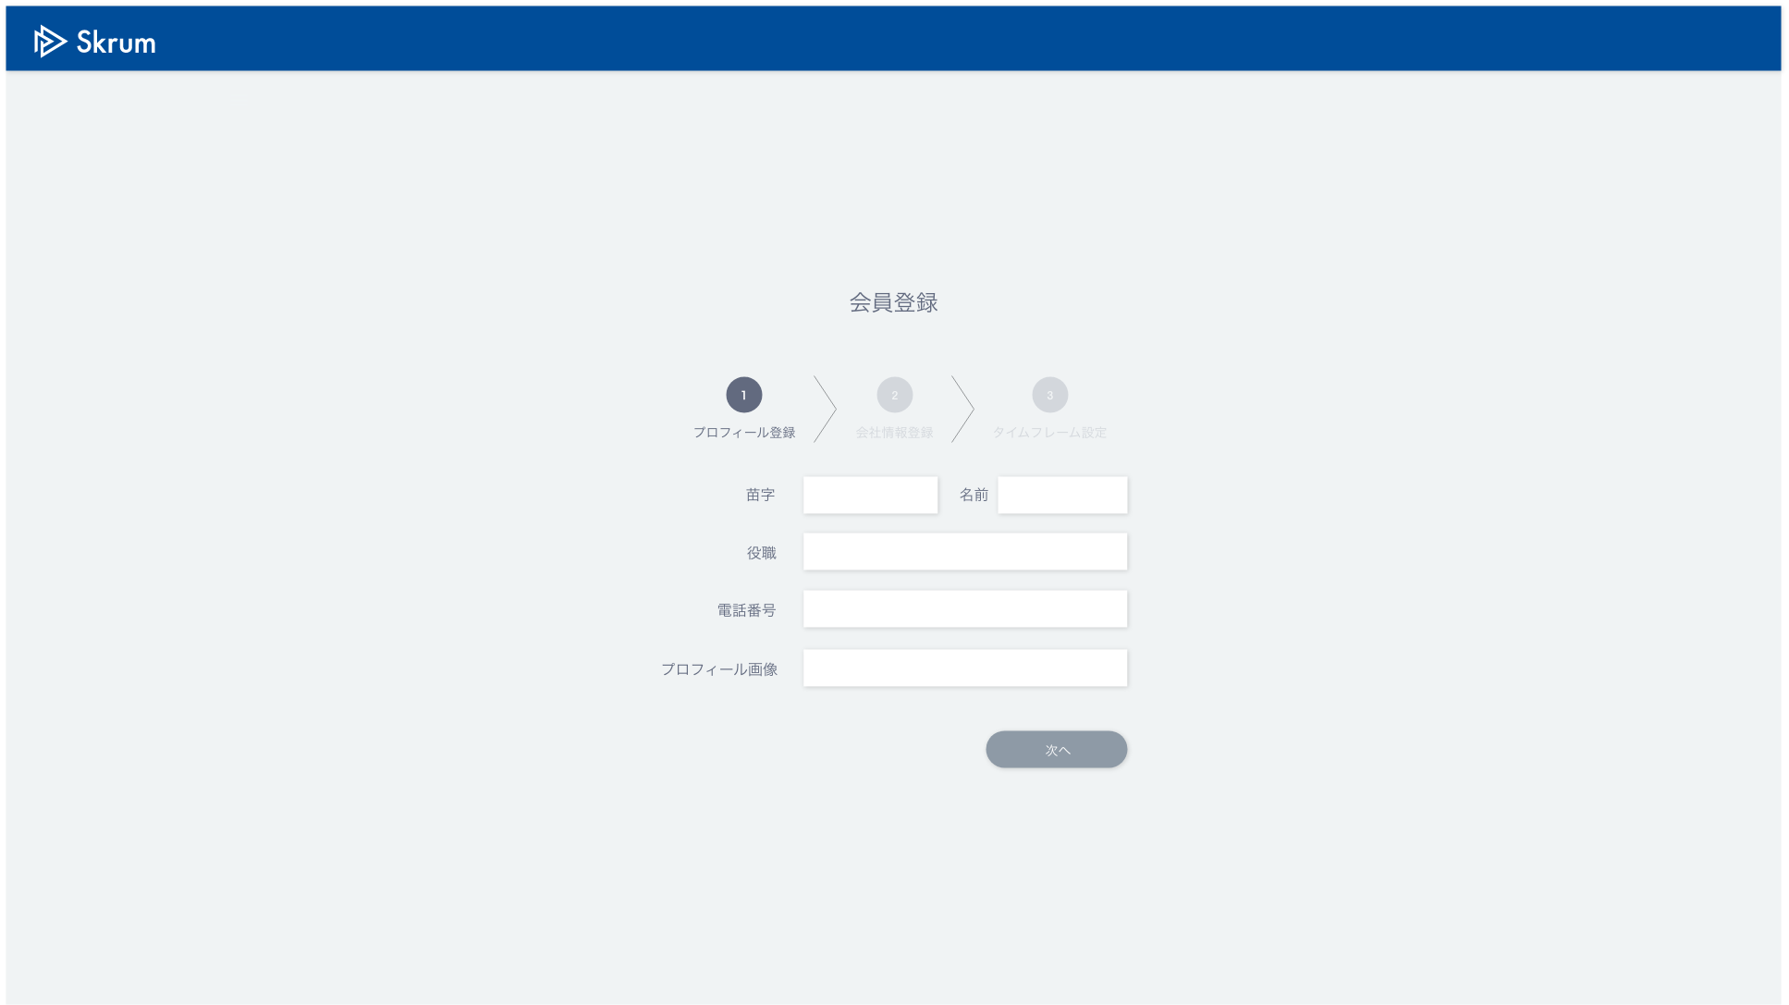

新規アカウント作成

Eメールアドレス

サブドメイン

Validation error message is shown around here with red characters.

送信

Use API AA0101 in throwing API.
ex.)
v1/preregister.json
METHOD: POST
[Request Json Schema]
{
"emailAddress": "sampleuser7@skrum.jp",
"subdomain": "company7"
}

After submission.

新規アカウント作成確認メールを以下のEメールアドレスに送信しました。
Eメールアドレス：sample@gmail.com
サブドメイン ：company1
Eメールに記載されているURLから本登録を行なってください。
もしEメールアドレスまたは希望サブドメインを間違えて入力した場合は新規アカウント作成画面に戻り、再度登録を行なってください。

戻る

